Sheet1
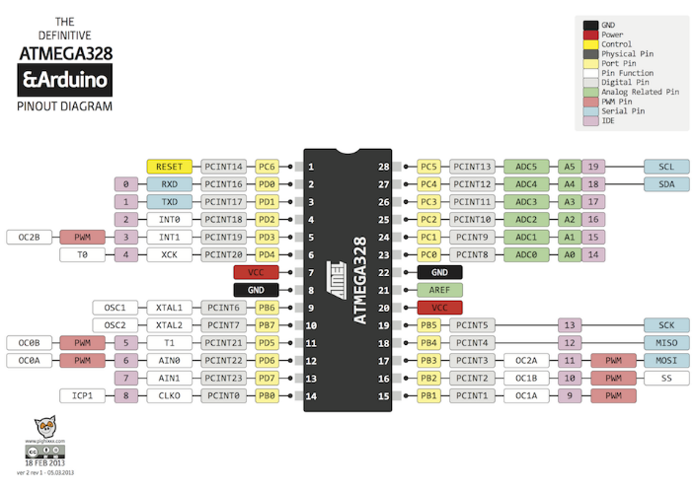

Version 0.9.1
項目 | 上位 | 下位 | 上位 | 下位 | 備考

デジタル入力ピンリスト | 0 | 0000****b：デジタル＆入力 0001****b：デジタル＆出力 0010****b：アナログ＆入力 0011****b：アナログ＆出力 0100****b：シフト＆入力（デジタル） 0101****b：シフト＆出力（デジタル） 0000****b：設定 1000****b：データ ****（下４桁）は"番目" 0～15 | プルアップの有無 ０：プルアップ無 １：プルアップ有 | ピンリスト（出力順）

・Connection Supporterでデバッグしにくいため却下
・連続で出力可能なのはいい
デジタル入力データ |  |  | 0 | データ

デジタル出力ピンリスト |  |  | プルアップの有無 ０：プルアップ無 １：プルアップ有 | ピンリスト（出力順）

デジタル出力データ |  |  | 0 | データ

アナログ入力ピンリスト |  |  | 0 | ピンリスト（入力順）

アナログ入力データ |  |  | 0 | データ

アナログ出力ピンリスト |  |  | 0 | ピンリスト（入力順）

アナログ出力データ |  |  | 0 | データ

シフト入力設定 |  |  | 0 | ピン番号：Latch Clock Data

シフト入力データ |  |  | 0 | ボード0 1 2

シフト出力設定 |  |  | 0 | ピン番号：Latch Clock Data

シフト出力データ |  |  | 0 | ボード0 1 2

ソフトウェアシリアル | 4 | 0 | 受信ピン | 送信ピン

EEPROM(0) | 10 | 0 | 0 | デバイスアドレス | ０～
EEPROM(1) |  | 1 |  | （通常）シリアルボーレート | ０：９６００ １：１９２００ ２：３８４００ ３：５７６００ ４：１１５２００ 書込み時にSerial.begin()とピン設定
EEPROM(2) |  | 2 |  | ソフトウェアシリアルボーレート
EEPROM(3) |  | 3 |  | 通信タイムアウトカウント値 | ×１０００

EEPROM(100) | 11 | 0 | 0 | 汎用記憶領域
EEPROM(101) |  | 1
EEPROM(102) |  | 2
EEPROM(103) |  | 3
EEPROM(104) |  | 4
EEPROM(105) |  | 5
EEPROM(106) |  | 6
EEPROM(107) |  | 7
EEPROM(108) |  | 8
EEPROM(109) |  | 9

ソフトウエアバージョン | 98 | 0 | メインバージョン | サブバージョン
初期化 | 99 | 0 |  |  | 固定値orEEPROM値で初期化

